Pisos
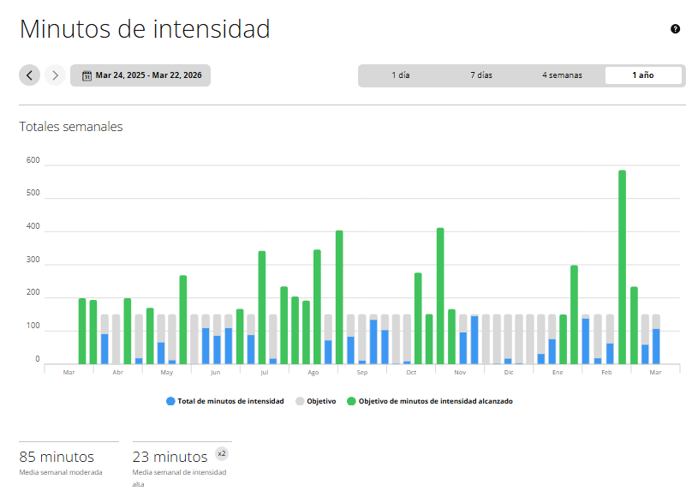

Fecha | Porcentaje del objetivo | Total

Mar 9-15 | 40% | 60
Mar 2-8 | 156% | 234
Feb 23 - Mar 1 | 390% | 586
Feb 16-22 | 42% | 64
Feb 9-15 | 12% | 19
Feb 2-8 | 92% | 139
Ene 26 - Feb 1 | 199% | 299
Ene 19-25 | 100% | 150
Ene 12-18 | 51% | 77
Ene 5-11 | 21% | 32
Dic 22-28, 2025 | 2% | 4
Dic 15-21, 2025 | 12% | 18
Dic 8-14, 2025 | 2% | 3
Nov 24-30, 2025 | 97% | 146
Nov 17-23, 2025 | 64% | 97
Nov 10-16, 2025 | 110% | 166
Nov 3-9, 2025 | 274% | 412
Oct 27 - Nov 2, 2025 | 100% | 151
Oct 20-26, 2025 | 184% | 276
Oct 13-19, 2025 | 6% | 10
Oct 6-12, 2025 | 2% | 3
Sep 29 - Oct 5, 2025 | 69% | 104
Sep 22-28, 2025 | 90% | 135
Sep 15-21, 2025 | 8% | 12
Sep 8-14, 2025 | 56% | 84
Sep 1-7, 2025 | 269% | 404
Ago 25-31, 2025 | 48% | 73
Ago 18-24, 2025 | 230% | 346
Ago 11-17, 2025 | 128% | 192
Ago 4-10, 2025 | 136% | 204
Jul 28 - Ago 3, 2025 | 156% | 235
Jul 21-27, 2025 | 12% | 18
Jul 14-20, 2025 | 227% | 342
Jul 7-13, 2025 | 59% | 89
Jun 30 - Jul 6, 2025 | 111% | 167
Jun 23-29, 2025 | 73% | 110
Jun 16-22, 2025 | 57% | 87
Jun 9-15, 2025 | 73% | 110
Jun 2-8, 2025 | 1% | 2
May 26 - Jun 1, 2025 | 178% | 268
May 19-25, 2025 | 8% | 13
May 12-18, 2025 | 44% | 67
May 5-11, 2025 | 113% | 170
Abr 28 - May 4, 2025 | 12% | 19
Abr 21-27, 2025 | 132% | 199
Abr 7-13, 2025 | 61% | 92
Mar 31 - Abr 6, 2025 | 129% | 194
Mar 24-30, 2025 | 132% | 199

Body Battery
